Business Function
Basic design | System | Bán và quản lý sách | function | Create by | HOANG.DV | date | Create | acceptor
 | Process. Name | Business Function |  |  |  |  | Update

Xem chi tiết sản phẩm
Giao diện chính
Danh sách sản phẩm
Tìm kiếm sản phẩm
Đăng nhập
(User)
Giỏ hàng
Đặt hàng
Chỉnh sửa thông tin cá nhân
Danh sách đơn hàng
Đăng nhập
(Admin)
Quản lý kho
Nhập sản phẩm
Quản lý mặt hàng
Quản lý đơn hàng
Thống kê

Thanh toán

Sign Up
Basic design |  |  |  | System | Bán và quản lý sách | function | Đăng Ký | Create by | DV.Hoang | date | Create | acceptor
 |  |  |  | Process. Name | Sign Up |  |  |  |  |  | Update

 | *Hình ảnh giao diện

Họ và Tên
Vùng nhập họ tên

Email
Vùng nhập Email

Mật khẩu
Nhập lại mật khẩu

Vùng xác nhận lại mật khẩu
ĐĂNG KÝ
Vùng nhập mật khẩu

Nút đăng kí

 | ＊Mô tả chức năng
 |  | - Dùng để user đăng ký tài khoản
 |  | - Người dùng nhập đầy đủ tên, email và password để đăng ký
 |  | - Khi nhấn button Đăng nhập, hệ thống sẽ kiểm tra email và password người dùng nhập vào, sau đó sẽ kiểm tra tài khoản đã tồn tại trong hệ thống hay chưa?
 |  |  | + Nếu có lỗi thì thông báo lỗi tại màn hình này.
 |  |  | + Nếu không có lỗi, đăng ký thành công sẽ chuyển sang màn hình đăng nhập

Sign In
Basic design |  |  |  | System | Bán và quản lý sách | function | Đăng Nhập | Create by | DV. Hoang | date | Create | 2018-01-10 | acceptor
 |  |  |  | Process. Name | Đăng Nhập |  |  |  |  |  | Update

 | *Hình ảnh giao diện

Email

Vùng nhập Email

Mật khẩu

Vùng nhập mật khẩu
Quên mật khẩu

Đăng nhập
Nút quên mật khẩu

Nút đăng nhập

 | ＊Mô tả chức năng
 |  | - Dùng để user đăng nhập
 |  | - Kiểm tra các lỗi cơ bản:
 |  |  | + Không điền đầy đủ thông tin (Tất cả các fields phải được nhập đầy đủ)
 |  |  | + Định dạng email, password, kiểm tra password trùng hay không?

 |  | - Khi nhấn button Đăng nhập, hệ thống bắt đầu xử lí, kiểm tra lỗi người dùng nhập, kiểm tra lỗi đăng kí tài khoản.
 |  |  | + Nếu có lỗi thì thông báo lỗi tại màn hình này.
 |  |  | + Nếu không có lỗi, đăng nhập thành công bằng tại khoản User sẽ chuyển sang màn hình chính
 |  |  | + Nếu không có lỗi, đăng nhập thành công bằng tại khoản Admin sẽ chuyển sang màn hình quản lý

Main
Basic design |  |  |  | System | Bán và quản lý sách | function | Main | Create by | DV. Hoang | date | create | 0 | acceptor
 |  |  |  | Process. Name | Main |  |  |  |  |  | update

 | * Hình ảnh minh hoạ giao diện

Button Tìm kiếm
Button Đăng xuất
Tìm kiếm
Tên người dùng


HOME
Xin chào: HoangDV
Đăng xuất
Search
LIÊN HỆ
BLOG
SẢN PHẨM
Button Giỏ hàng

Vùng header
Tên SP
Quick Access

Hình SP

Giá SP
Đắc nhân tâm
Đắc nhân tâm
Đắc nhân tâm
Đắc nhân tâm
Đắc nhân tâm

Khuyến mãi

100.000 VND
-37%
100.000 VND
-37%
100.000 VND
-37%
100.000 VND
-37%
100.000 VND
-37%

Đắc nhân tâm
Đắc nhân tâm
Đắc nhân tâm
Đắc nhân tâm
Đắc nhân tâm

100.000 VND
-37%
100.000 VND
-37%
100.000 VND
-37%
100.000 VND
-37%
100.000 VND
-37%
Vùng hiển thị sản phẩm

 | * Mô tả chức năng
 |  | - Đây là màn hình đầu tiên khi người dùng vào ứng dụng
 |  | - Phần header bao gồm:
 |  |  | + Thanh tìm kiếm hỗ trợ tìm kiếm
 |  |  | + Thông tin người dùng nếu đã truy cập
 |  |  | + Nút đăng nhập/đăng xuất
 |  |  | + Giỏ hàng hiển thị số lượng sản phẩm mua
 |  | - Phần danh sách sản phẩm bao gồm các sản phẩm với các thông tin cơ bản

BookDetail
Basic design |  |  | System | Bán và quản lý sách | function | Xem chi tiết đầu sách | Create by | DV. Hoang | date | Create | acceptor
 |  |  | Process. Name | Xem chi tiết đầu sách |  |  |  |  |  | Update

 | *Hình ảnh giao diện

Tên sách

Tên tác giả: Nguyẽn Văn A

Thể loại: Self help

Vùng hình ảnh
Tình trạng: Còn hàng
Thông tin chi tiết
100.000 VND

THÊM VÀO GIỎ

Mô tả: Mô tả ngắn về đầu sách

 | ＊Mô tả chức năng
 |  | - Hiển thị thông tin chi tiết của 1 đầu sách
 |  | - Khi nhấn button thêm vào giỏ sẽ thêm đầu sách vào giỏ hàng

Cart
Basic design |  |  |  | System | Bán và quản lý sách | function | Chi tiết giỏ hàng | Create by | DV. Hoang | date | Create | acceptor
 |  |  |  | Process. Name | Chi tiết giỏ hàng |  |  |  |  |  | Update
 |  |  |  |  |  |  | Chi tiết thông tin người lao động
 | *Hình ảnh giao diện

Hình ảnh
Tên sách
Giá đơn vị
Số lượng
Subtotal

Button xóa
Đầu sách A
100.000
-
2
+
200.000
Danh sách hàng trong giỏ

Đầu sách B
100.000
-
1
+
100.000

Total
Tổng: 300.000 VND

CẬP NHẬT
THANH TOÁN

 |  | ＊Mô tả chức năng
 |  |  | - Hiển thị danh sách các sản phẩm đã thêm vào giỏ hàng trước đó
 |  |  | - Hiển thị trống nếu chưa thêm sản phẩm nào
 |  |  | - Nhấn button Tiến hành đặt hàng để chuyển sang giao diện Đặt hàng

Checkout
Basic design |  |  |  | System | Bán và quản lý sách | function | Checkout | Create by | DV. Hoang | date | Create | acceptor
 |  |  |  | Process. Name | Checkout |  |  |  |  |  | Update

 | *Hình ảnh giao diện
Checkout
Đơn hàng của bạn
Sản phẩm Giá
Sách A 2x 100.000 VND
Sách B 1x 100.000 VND
Tổng: 300.000 VND
Shipping: 30.000 VND
Thành tiền: 330.000 VND
PAYPAL
Thông tin khách hàng
Họ tên
Dinh VIet Hoang
Email
hoangdinh@gmail.com
Địa chỉ giao hàng
97 Man Thiện, Quận 9, TPHCM
Số điện thoại
0999 888 999

Đơn hàng từ giỏ
Dữ liệu lấy từ DB

Vùng nhập thông tin nhận hàng
TIỀN MẶT

Vùng chọn
Phương thức thanh toán

 | ＊Mô tả chức năng
 |  | - Nơi người dùng tiến hành đặt hàng
 |  | - Sản phẩm trong đơn hàng là các sản phảm được tích chọn bên giỏ hàng
 |  | - Chọn phương thức thanh toán rồi chọn Tiến hành Đặt hàng
 |  |  | + Nếu phương thức thanh toán là thanh toán khi nhận hàng thì sẽ chuyển tiếp đến giao diện Đơn hàng
 |  |  | + Nếu phương thức thanh toán là Paypal sẽ chuyển đến trang thanh toán paypal

My_Account
Basic design |  |  | System | Bán và quản lý sách | function | My account | Create by | DV.Hoang | date | Create | acceptor
 |  |  | Process. Name | My account |  |  |  |  |  | Update

 | *Hình ảnh giao diện

Thông tin tài khoản
LƯU THAY ĐỔI
Hoàng Đinh
hoangding@gmail.com
Vùng hiển thị / nhập

Thông tin tài khoản

Đơn hàng

Đăng xuất
Đổi mật khẩu

Menu chức năng
mật khẩu cũ

mật khẩu mới
Xác nhận mật khẩu mới

Button lưu

 | ＊Mô tả chức năng
 |  | - Nơi người dùng chỉnh sửa thông tin cá nhân
 |  | - Nhấn button Save để lưu thông tin
 |  | - Chọn link Orders tại vùng menu để mở giao diện Đơn hàng
 |  | - Chọn link Sign Out để đăng xuất

Admin_main
Basic design |  |  |  | System | Bán và quản lý sách | function | Admin main | Create by | DV.Hoang | date | Create | acceptor
 |  |  |  | Process. Name | Admin main |  |  |  |  |  | Update

 | *Hình ảnh giao diện
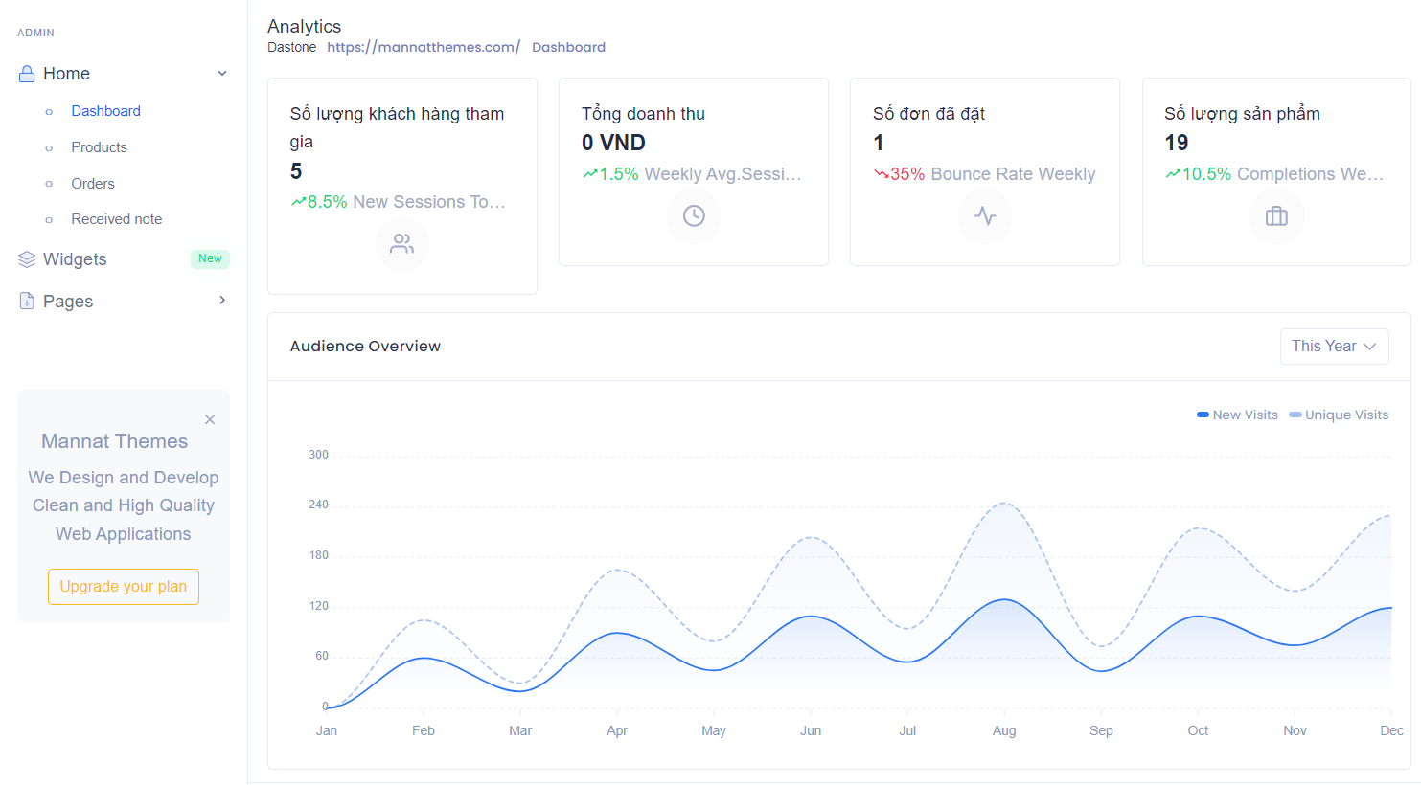
Vùng Menu
Vùng Thống kê nhanh

 | ＊Mô tả chức năng
 |  | - Hiển thị danh sách chức năng quản lý của người dùng có quyền Admin
 |  | - Bao gồm 4 chức năng:
 |  |  | + Dashboard: Biểu đồ
 |  |  | + Product: Quản lý sản phẩm
 |  |  | + Order: Quản lý đơn hàng
 |  |  | + Receive note: Quản lý nhập hàng

Book_Management
Basic design |  |  | System | Bán và quản lý sách | function | Book_Management | Create by | DV.Hoang | date | Create | acceptor
 |  |  | Process. Name | Book_Management |  |  |  |  |  | Update
 | *Hình ảnh giao diện

Button thêm
+ THÊM
Tên tác giả
Phần trăm giảm
Hình ảnh
Tên sách
Giá đơn vị
Số lượng tồn
Mô tả
Button chỉnh sửa

1
tác giả A
100.000
25.0
20
Mô tả A
Button xóa
Đầu sách A

2
Đầu sách B
tác giả B
100.000
10.0
10
Mô tả B

Danh sách SP

Phân trang

 | ＊Mô tả chức năng
 |  | - Nơi người dùng tiến hành quản lý sản phẩm
 |  | - Button chỉnh sửa để chỉnh sửa thông tin sản phẩm
 |  | - Chọn vào 1 dòng trên table nhấn button Sửa để hiển thị dialog Chỉnh sửa sản phẩm
 |  | - Button xóa để loại sản phẩm khỏi CSDL

AddNewBook
Basic design |  |  |  | System | Bán và quản lý sách | function | AddNewBook | Create by | DV.Hoang | date | Create | acceptor
 |  |  |  | Process. Name | AddNewBook |  |  |  |  |  | Update

 | *Hình ảnh giao diện
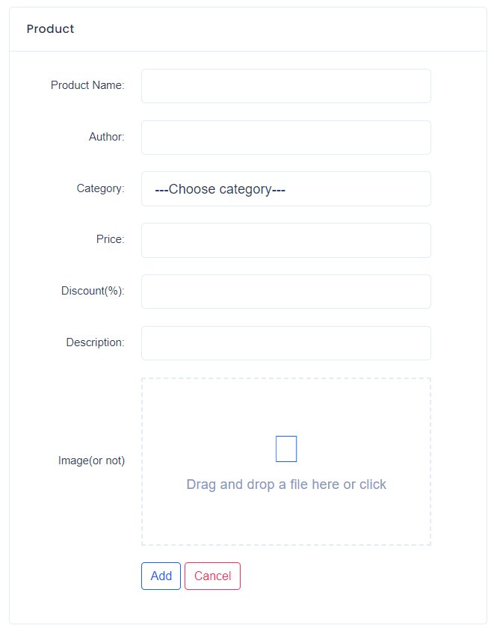

Vùng nhập

Chọn danh mục

Vùng nhập

Upload hình

Button lưu
Button hủy

 | ＊Mô tả chức năng
 |  | - Nơi người dùng tiến hành thêm sách
 |  | - Kiểm tra các lỗi cơ bản
 |  |  | + Nhập thiếu thông tin

OrderManagement
Basic design |  |  | System | Bán và quản lý sách | function | OrderManagement | Create by | DV.Hoang | date | Create | acceptor
 |  |  | Process. Name | OrderManagement |  |  |  |  |  | Update

 | *Hình ảnh giao diện

Vùng thống kê

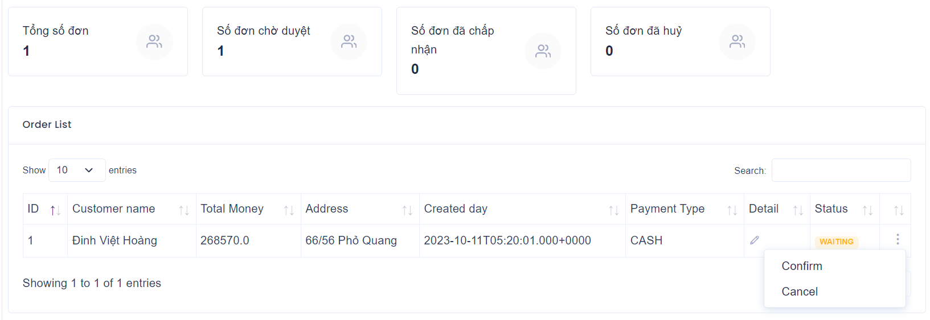

trạng thái đơn
action menu

Danh sách đơn hàng

 | ＊Mô tả chức năng
 |  | - Nơi người quản trị xem danh sách đơn hàng đang đợi và duyệt đơn
 |  | - người dùng nhấn vào action menu sau đó quyết định duyệt hoặc hủy đơn

Import_Bôk
Basic design |  |  | System | Bán và quản lý sách | function | ImportBook | Create by | DV.Hoang | date | Create | acceptor
 |  |  | Process. Name | ImportBook |  |  |  |  |  | Update

 | *Hình ảnh giao diện
Lịch sử nhập hàng

button tạo phiếu nhập

Khởi tạo phiếu nhập
Danh sách kho hàng

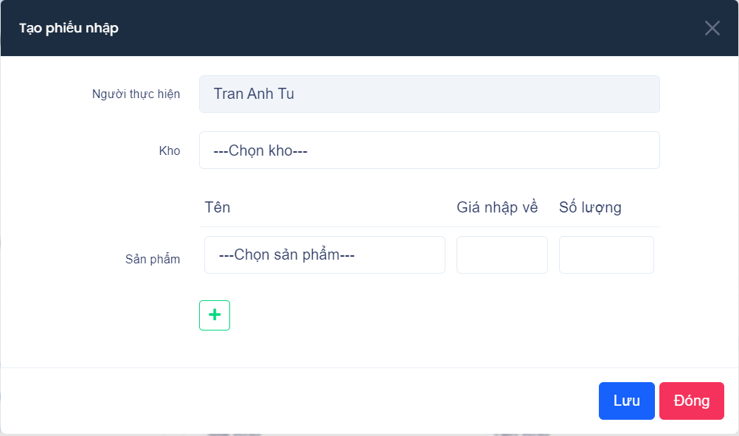

Vùng nhập liệu

button thêm sản phẩm

 | ＊Mô tả chức năng
 |  | - Nơi người quản trị xem lịch sử nhập hàng và tạo phiếu nhập
 |  | - Tạo phiếu nhập cần kiểm tra nhập thiếu thông tin

